表紙
第 59 回
中野区統計書
平成31年（2019年）

中 野 区

統計図表(基礎データ)
統 計 図 表 (基礎データ）

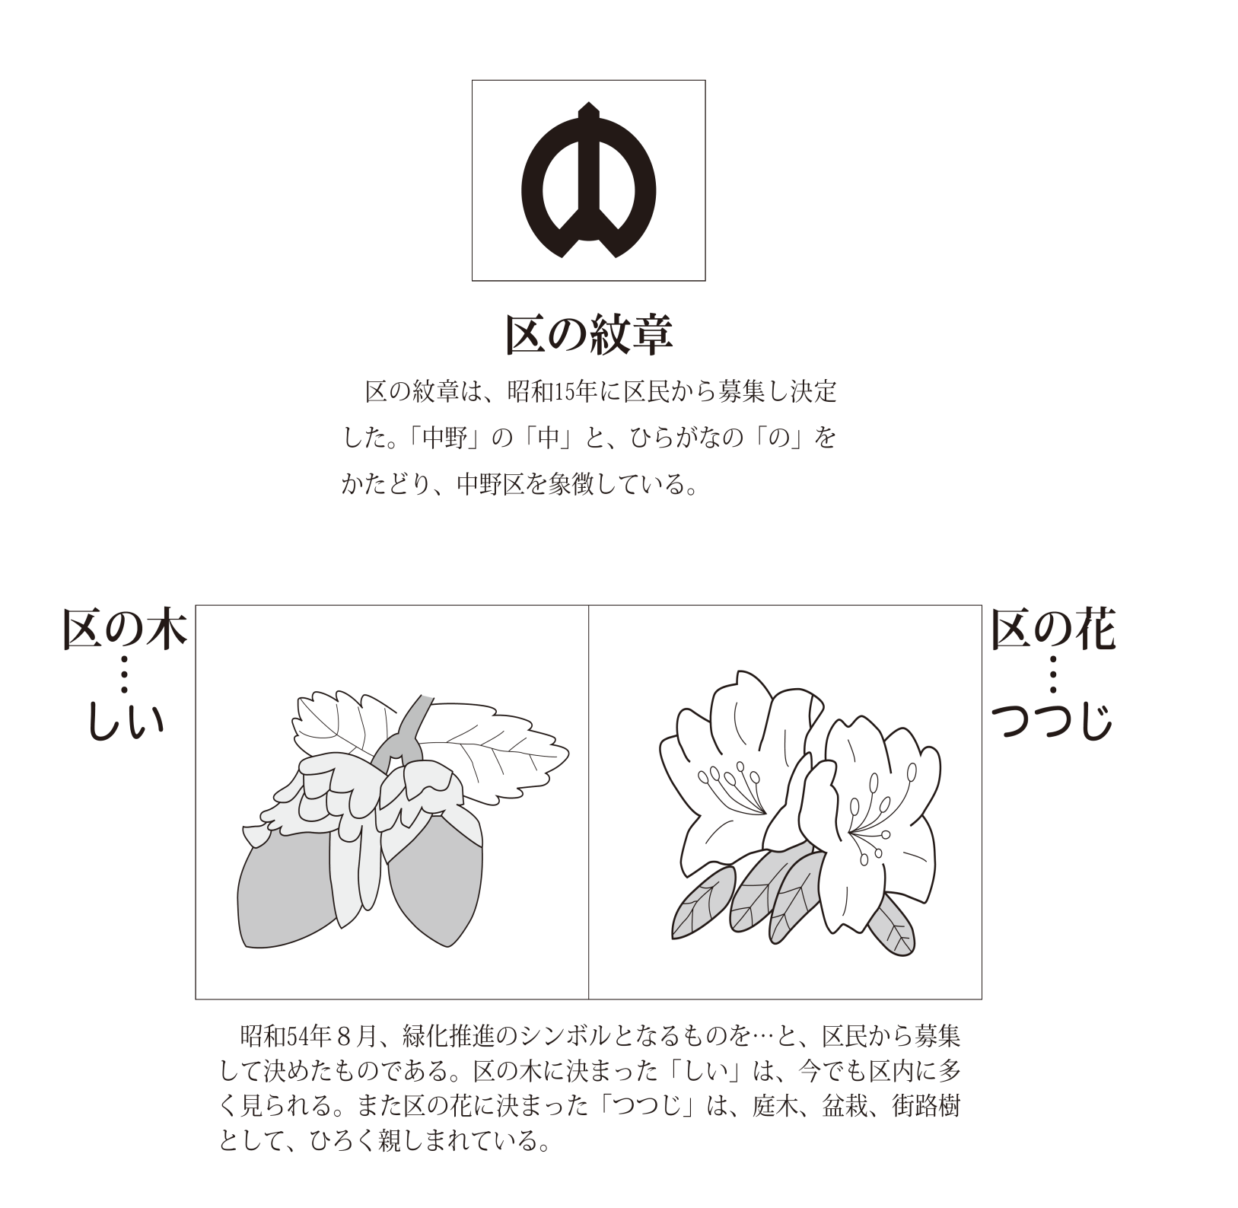

中野区の位置・面積・地形
中野区の位置・面積・地形

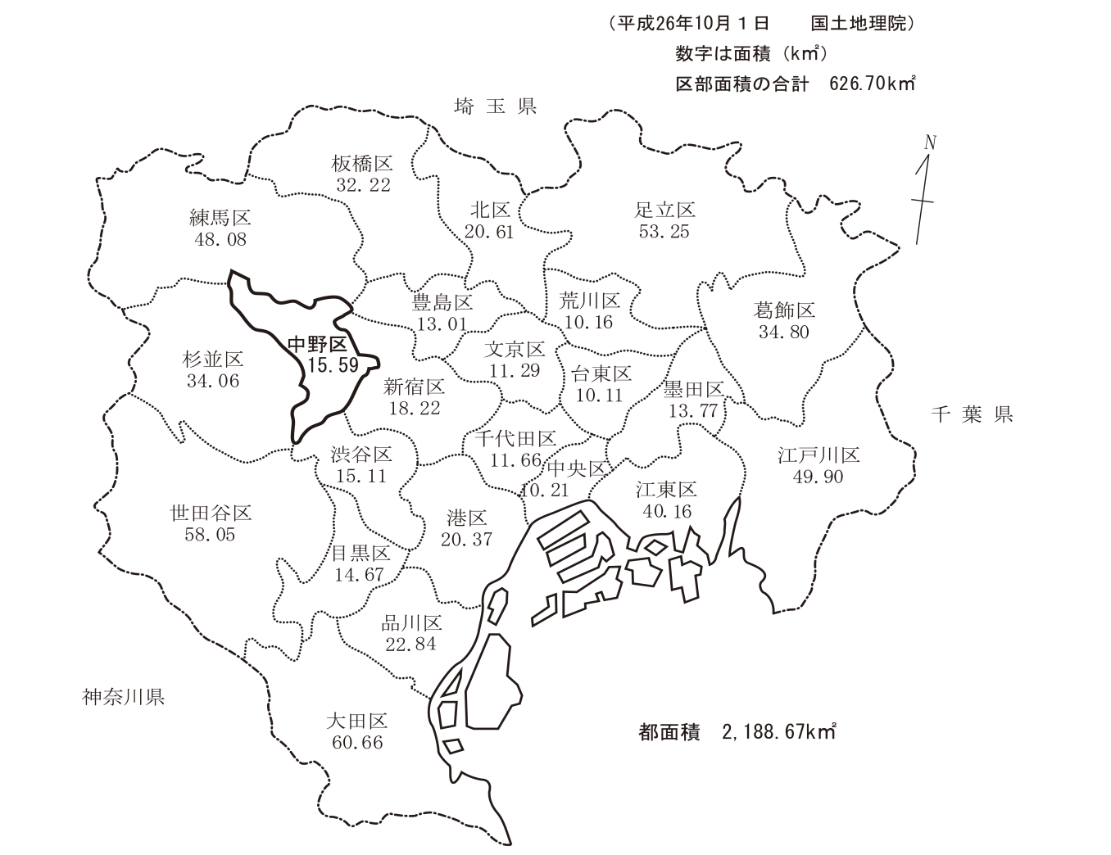

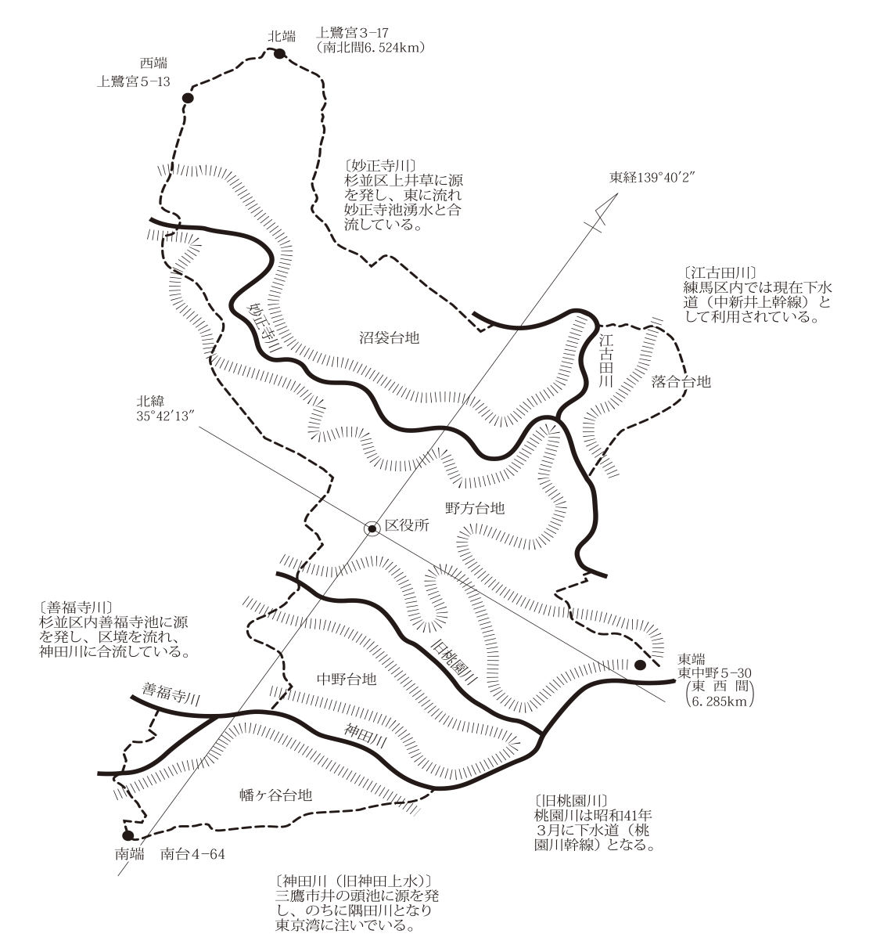

中野区の人口構成
 | 中野区の人口構成

中野区男女別５歳階級別人口ピラミッド（平成３１年1月1日現在 人口328,683）
男 165,938
 | 男
0～4歳 | 5880
5～9歳 | 4723
10～14歳 | 4184
15～19歳 | 5273
20～24歳 | 11350
25～29歳 | 16433
30～34歳 | 17094
35～39歳 | 15827
40～44歳 | 14974
45～49歳 | 13612
50～54歳 | 11356
55～59歳 | 9086
60～64歳 | 7427
65～69歳 | 8802
70～74歳 | 6934
75～79歳 | 5354
80～84歳 | 4191
85～89歳 | 2345
90～94歳 | 880
95～99歳 | 196
100歳～ | 17
女 162,745
 | 女
0～4歳 | 5600
5～9歳 | 4523
10～14歳 | 3945
15～19歳 | 5109
20～24歳 | 11043
25～29歳 | 14837
30～34歳 | 14291
35～39歳 | 12865
40～44歳 | 12805
45～49歳 | 12259
50～54歳 | 10408
55～59歳 | 8627
60～64歳 | 7319
65～69歳 | 8957
70～74歳 | 7942
75～79歳 | 7228
80～84歳 | 6722
85～89歳 | 4845
 | 2523
 | 766
 | 131

中野区年齢３区分別人口（平成31年1月1日現在）
 | 人口
老年人口 （65歳以上） | 67833
生産年齢人口 （15～64歳） | 231995
年少人口 （0～14歳） | 28855

n=328,683

8.8％

20.6％

資料 「住民基本台帳」

